Лист1
№ | Дата выявления | Владелец конструкции / Собственник обьекта недвижимого им-ва / Лицо, управомоченное собственниками | Район города | Адрес размещения | Тип конструкции | Содержание | Фото конструкции
1 | 2023-04-17 | ИП Мочалина Г.М. | Канавинский | ул.Карла Маркса, д.18 | Настенная конструкция | База цветов 24.ру | 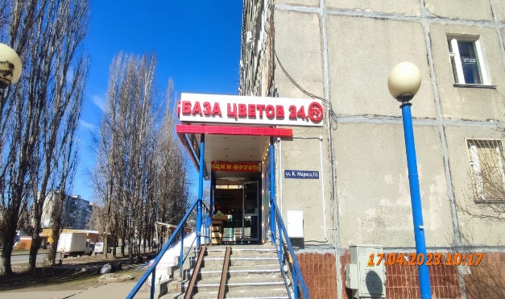
2 | 2023-04-17 | ИП Мочалина Г.М. | Канавинский | ул.Карла Маркса, д.18 | Настенная конструкция | База цветов 24.ру | 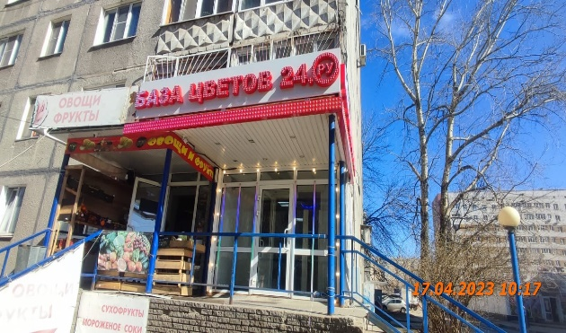
3

